关系图
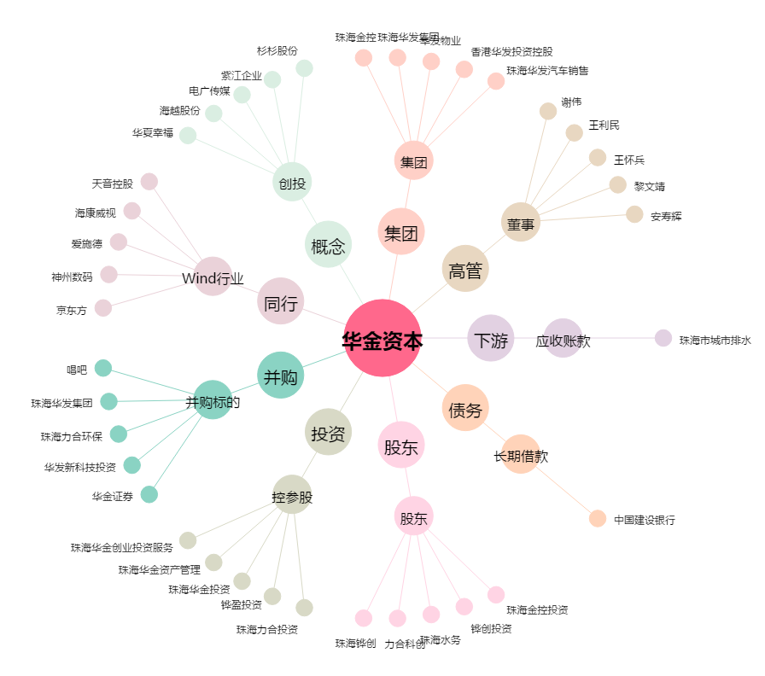
华金资本[000532.SZ] - 关系概览图

